PtS
Calculadora del "Tiempo medio con Evento" (t con Ev) y de la "Prolongación del Tiempo medio con Evento (Pt con Ev)" |  |  |  |  |  |  |  |  |  | 3.8 | 45.6

20150917-ECA EMPA-REG 2,9y, tto PS+DM2+[empa vs plac], -Mort yCV. Zinman
Zinman B, Wanner C, Lachin JM, Fitchett D, Bluhmki E, Hantel S, Mattheus M, Devins T, Johansen OE, Woerle HJ, Broedl UC, Inzucchi SE; EMPA-REG OUTCOME Investigators. Empagliflozin, Cardiovascular Outcomes, and Mortality in Type 2 Diabetes.. N Engl J Med. 2015 Nov 26;373(22):2117-28.
Mortalidad | Área Bajo la Curva (ABC) por píxeles |  |  |  | Supervivencia | años
1 | 16848 |  |  |  | 15.0% | 3
2 | 2828 |  |  |  |  | El área de referencia representa | 0.45 | años
3 | 3996
 |  |  | Área Bajo la Curva (ABC) por píxeles | Tiempo medio que permenecen con evento |  |  | Tiempo medio de Supervivencia Libre de Evento (tSLEv)
 |  | Área de referencia | 16848 | 0.45 | años |  | 2.6 | años
 |  | Empaglifozina, n= 4687 | 2828 | 0.08 | años |  | 2.9 | años
 |  | Placebo, n= 2333 | 3996 | 0.11 | años |  | 2.9 | años

 |  |  |  | Diferencia | 0.03 | años | en | 3.0 | años
 |  |  |  |  | 11.3 | días | en | 3.0 | años

Tabla ... : Cálculo del "Tiempo de Supervivencia Libre de Evento"(tSLEv) por las áreas bajo las curvas
 | Empaglifozina, n= 4687 | Placebo, n= 2333
En un área de: | Media t con Ev, | Media t con Ev, | Dif Medias = PtSLEv, |  | Dif Medias = PtSLEv,
3 años | años | años | años |  | días

Mortalidad | 0.08 | 0.11 | 0.03 |  | 11.3

Abreviaturas: tSLEv: tiempo de supervivencia libre de evento; PtSLEv: prolongación del tiempo de supervivencia libre de evento.
 |  |  |  |  |  |  | años |  |  | días
 |  |  |  |  |  | Resto de t sin éxito | 0.08 | 2.5% |  | 28
 |  |  |  |  |  | PtS por la intervención | 0.03 | 1.0% |  | 11
 |  |  |  |  |  | tS sin la intervención | 2.89 | 96.4% |  | 1,057
 |  |  |  |  |  |  | 3.00 |  |  | 1,096
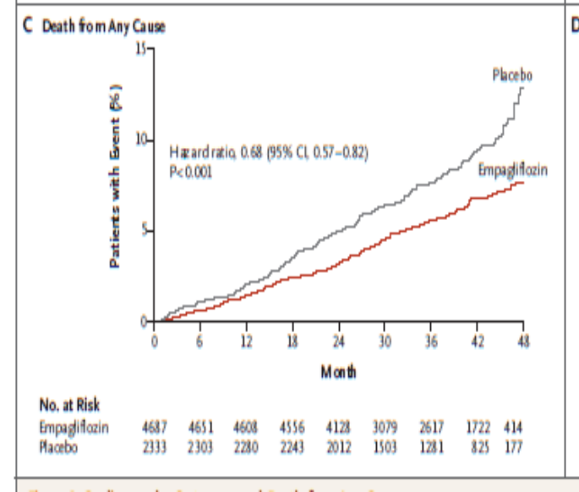
Prolongación del tiempo medio de Supervivencia

PtSLEv, MortCV
Calculadora del "Tiempo medio con Evento" (t con Ev) y de la "Prolongación del Tiempo medio con Evento (Pt con Ev)"

20150917-ECA EMPA-REG 2,9y, tto PS+DM2+[empa vs plac], -Mort yCV. Zinman
Zinman B, Wanner C, Lachin JM, Fitchett D, Bluhmki E, Hantel S, Mattheus M, Devins T, Johansen OE, Woerle HJ, Broedl UC, Inzucchi SE; EMPA-REG OUTCOME Investigators. Empagliflozin, Cardiovascular Outcomes, and Mortality in Type 2 Diabetes.. N Engl J Med. 2015 Nov 26;373(22):2117-28.
Mortalidad CV | Área Bajo la Curva (ABC) por píxeles |  |  |  | Supervivencia | años
1 | 16799 |  |  |  | 9.0% | 3.0
2 | 2797 |  |  |  |  | El área de referencia representa | 0.27 | años
3 | 4839
 |  |  | Área Bajo la Curva (ABC) por píxeles | Tiempo medio que permenecen con evento |  |  | Tiempo medio de Supervivencia Libre de Evento (tSLEv)
 |  | Área de referencia | 16799 | 0.27 | años |  | 2.7 | años
 |  | Empaglifozina, n= 4687 | 2797 | 0.04 | años |  | 3.0 | años
 |  | Placebo, n= 2333 | 4839 | 0.08 | años |  | 2.9 | años

 |  |  |  | Diferencia | 0.03 | años | en | 3.0 | años
 |  |  |  |  | 11.9 | días | en | 3.0 | años

Tabla ... : Cálculo del "Tiempo medio de Supervivencia Libre de Evento"(tSLEv) por las áreas bajo las curvas
 | Empaglifozina, n= 4687 | Placebo, n= 2333
En un área de: | Media t con Ev, | Media t con Ev, | Dif Medias = PtSLEv, |  | Dif Medias = PtSLEv,
3 años | años | años | años |  | días

Mortalidad CV | 0.04 | 0.08 | 0.03 |  | 11.9

Abreviaturas: t con Ev: Tiempo medio con Evento; PtSLEv: Prolongación del tiempo medio de Supervivencia Libre de Evento.
 |  |  |  |  |  |  | años |  |  | días
 |  |  |  |  |  | Resto de t sin éxito | 0.04 | 1.5% |  | 16
 |  |  |  |  |  | PtSLEv por la intervención | 0.03 | 1.1% |  | 12
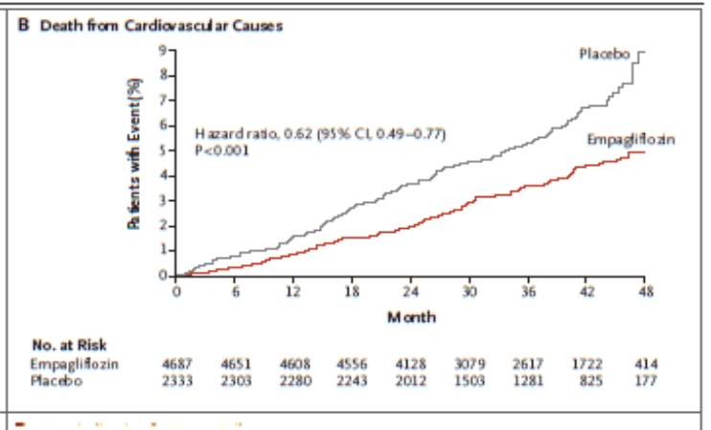
 |  |  |  |  |  | tSLEv sin la intervención | 2.92 | 97.4% |  | 1067
 |  |  |  |  |  |  | 3.00 |  |  | 1096

Prolongación del tiempo medio de Supervivencia Libre de Evento

Mort x Rg1
Gráfico PtS x Rg 1 |  |  |  |  |  |  | 20150917-ECA EMPA-REG 2,9y, tto PS+DM2+[empa vs plac], -Mort yCV. Zinman
NNT | 39 | 2 | 1 | 36 |  |  | Zinman B, Wanner C, Lachin JM, Fitchett D, Bluhmki E, Hantel S, Mattheus M, Devins T, Johansen OE, Woerle HJ, Broedl UC, Inzucchi SE; EMPA-REG OUTCOME Investigators. Empagliflozin, Cardiovascular Outcomes, and Mortality in Type 2 Diabetes.. N Engl J Med. 2015 Nov 26;373(22):2117-28.
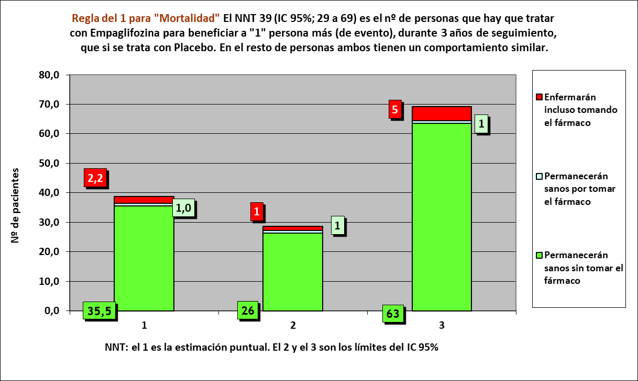
 | años | años de los 39 del grupo Interv | años de los 39 del grupo Contr
Resto de t sin éxito | 0.08 | 3 | 4
PtS por la intervención | 0.03 | 114
tS sin la intervención | 2.89 |  | 113
 | 3.00 | 117 | 117

 |  | 111 | 108 |  | NOTA:
Distribuir cuadros verdes tras todos los supervivientes al evento |  | 3.1 | 4.8 |  | puede representarse llegando los 39 pacientes, a los 3 años

Mortalidad cualquier causa |  |  |  |  | Empaglifozina |  |  | Placebo
Empaglifozina, n= 4687 |  |  |  |  | Años |  |  | Años
Placebo, n= 2333 |  |  |  |  | 1 | 2 | 4 | 1 | 2 | 4
 |  |  | Personas | 39 |  |  |  |  |  |  | 39 | Personas
 |  |  |  | 38 |  |  |  |  |  |  | 38
 |  |  |  | 37 |  |  |  |  |  |  | 37
 |  |  |  | 36 |  |  |  |  |  |  | 36
 |  |  |  | 35 |  |  |  |  |  |  | 35
 |  |  |  | 34 |  |  |  |  |  |  | 34
 |  |  |  | 33 |  |  |  |  |  |  | 33
 |  |  |  | 32 |  |  |  |  |  |  | 32
 |  |  |  | 31 |  |  |  |  |  |  | 31
 |  |  |  | 30 |  |  |  |  |  |  | 30
 |  |  |  | 29 |  |  |  |  |  |  | 29
 |  |  |  | 28 |  |  |  |  |  |  | 28
 |  |  |  | 27 |  |  |  |  |  |  | 27
 |  |  |  | 26 |  |  |  |  |  |  | 26
 |  |  |  | 25 |  |  |  |  |  |  | 25
 |  |  |  | 24 |  |  |  |  |  |  | 24
 |  |  |  | 23 |  |  |  |  |  |  | 23
 |  |  |  | 22 |  |  |  |  |  |  | 22
 |  |  |  | 21 |  |  |  |  |  |  | 21
 |  |  |  | 20 |  |  |  |  |  |  | 20
 |  |  |  | 19 |  |  |  |  |  |  | 19
 |  |  |  | 18 |  |  |  |  |  |  | 18
 |  |  |  | 17 |  |  |  |  |  |  | 17
 |  |  |  | 16 |  |  |  |  |  |  | 16
 |  |  |  | 15 |  |  |  |  |  |  | 15
 |  |  |  | 14 |  |  |  |  |  |  | 14
 |  |  |  | 13 |  |  |  |  |  |  | 13
 |  |  |  | 12 |  |  |  |  |  |  | 12
 |  |  |  | 11 |  |  |  |  |  |  | 11
 |  |  |  | 10 |  |  |  |  |  |  | 10
 |  |  |  | 9 |  |  |  |  |  |  | 9
 |  |  |  | 8 |  |  |  |  |  |  | 8
 |  |  |  | 7 |  |  |  |  |  |  | 7
 |  |  |  | 6 |  |  |  |  |  |  | 6
 |  |  |  | 5 |  |  |  |  |  |  | 5
 |  |  |  | 4 |  |  |  |  |  |  | 4
 |  |  |  | 3 |  |  |  |  |  |  | 3
 |  |  |  | 2 |  |  |  |  |  |  | 2
 |  |  |  | 1 |  |  |  |  |  |  | 1
 |  |  |  |  | 1 | 2 | 4 | 1 | 2 | 4
 |  |  |  |  | Años |  |  | Años
 |  |  |  |  | Emplaglifozina |  |  | Placebo

MortCV x Rg1
Gráfico PtSLEv x Rg 1 |  |  |  |  |  |  | 20150917-ECA EMPA-REG 2,9y, tto PS+DM2+[empa vs plac], -Mort yCV. Zinman
NNT | 46 | 2 | 1 | 43 |  |  | Zinman B, Wanner C, Lachin JM, Fitchett D, Bluhmki E, Hantel S, Mattheus M, Devins T, Johansen OE, Woerle HJ, Broedl UC, Inzucchi SE; EMPA-REG OUTCOME Investigators. Empagliflozin, Cardiovascular Outcomes, and Mortality in Type 2 Diabetes.. N Engl J Med. 2015 Nov 26;373(22):2117-28.
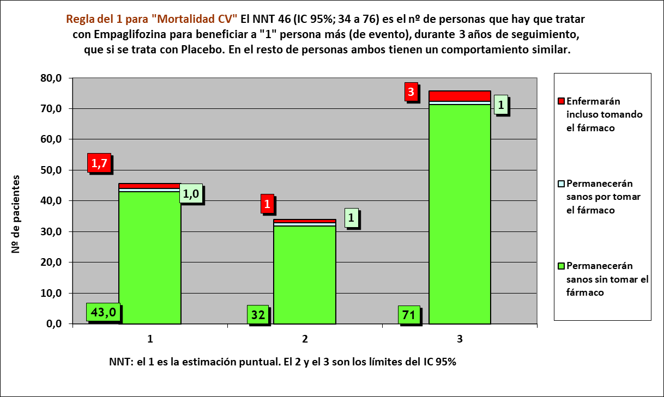
 | años | años de los 46 del grupo Interv | años de los 46 del grupo Contr
Resto de t sin éxito | 0.04 | 2 | 4
PtSLEv por la intervención | 0.03 | 136
tSLEv sin la intervención | 2.92 |  | 134
 | 3.00 | 138 | 138

 |  | 132 | 129 |  | NOTA:
Distribuir cuadros verdes tras todos los supervivientes al evento |  | 3.9 | 5.4 |  | puede representarse llegando los 46 pacientes, a los 3 años

Mortalidad CV |  |  |  |  | Empaglifozina |  |  | Placebo
Empaglifozina, n= 4687 |  |  |  |  | Años |  |  | Años
Placebo, n= 2333 |  |  |  |  | 1 | 2 | 3 | 1 | 2 | 3
 |  |  | Personas | 46 |  |  |  |  |  |  | 46 | Personas
 |  |  |  | 45 |  |  |  |  |  |  | 45
 |  |  |  | 44 |  |  |  |  |  |  | 44
 |  |  |  | 43 |  |  |  |  |  |  | 43
 |  |  |  | 42 |  |  |  |  |  |  | 42
 |  |  |  | 41 |  |  |  |  |  |  | 41
 |  |  |  | 40 |  |  |  |  |  |  | 40
 |  |  |  | 39 |  |  |  |  |  |  | 39
 |  |  |  | 38 |  |  |  |  |  |  | 38
 |  |  |  | 37 |  |  |  |  |  |  | 37
 |  |  |  | 36 |  |  |  |  |  |  | 36
 |  |  |  | 35 |  |  |  |  |  |  | 35
 |  |  |  | 34 |  |  |  |  |  |  | 34
 |  |  |  | 33 |  |  |  |  |  |  | 33
 |  |  |  | 32 |  |  |  |  |  |  | 32
 |  |  |  | 31 |  |  |  |  |  |  | 31
 |  |  |  | 30 |  |  |  |  |  |  | 30
 |  |  |  | 29 |  |  |  |  |  |  | 29
 |  |  |  | 28 |  |  |  |  |  |  | 28
 |  |  |  | 27 |  |  |  |  |  |  | 27
 |  |  |  | 26 |  |  |  |  |  |  | 26
 |  |  |  | 25 |  |  |  |  |  |  | 25
 |  |  |  | 24 |  |  |  |  |  |  | 24
 |  |  |  | 23 |  |  |  |  |  |  | 23
 |  |  |  | 22 |  |  |  |  |  |  | 22
 |  |  |  | 21 |  |  |  |  |  |  | 21
 |  |  |  | 20 |  |  |  |  |  |  | 20
 |  |  |  | 19 |  |  |  |  |  |  | 19
 |  |  |  | 18 |  |  |  |  |  |  | 18
 |  |  |  | 17 |  |  |  |  |  |  | 17
 |  |  |  | 16 |  |  |  |  |  |  | 16
 |  |  |  | 15 |  |  |  |  |  |  | 15
 |  |  |  | 14 |  |  |  |  |  |  | 14
 |  |  |  | 13 |  |  |  |  |  |  | 13
 |  |  |  | 12 |  |  |  |  |  |  | 12
 |  |  |  | 11 |  |  |  |  |  |  | 11
 |  |  |  | 10 |  |  |  |  |  |  | 10
 |  |  |  | 9 |  |  |  |  |  |  | 9
 |  |  |  | 8 |  |  |  |  |  |  | 8
 |  |  |  | 7 |  |  |  |  |  |  | 7
 |  |  |  | 6 |  |  |  |  |  |  | 6
 |  |  |  | 5 |  |  |  |  |  |  | 5
 |  |  |  | 4 |  |  |  |  |  |  | 4
 |  |  |  | 3 |  |  |  |  |  |  | 3
 |  |  |  | 2 |  |  |  |  |  |  | 2
 |  |  |  | 1 |  |  |  |  |  |  | 1
 |  |  |  |  | 1 | 2 | 3 | 1 | 2 | 3
 |  |  |  |  | Años |  |  | Años
 |  |  |  |  | Empaglifozina |  |  | Placebo

